436BMS0010
BR-436 - MATO GROSSO DO SUL |  |  |  |  |  | PMI Nº 02/2021 |  |  |  |  | PLANTA CHAVE

CADASTRO GERAL DO SISTEMA RODOVIÁRIO

DISPOSITIVOS DE INTERSECÇÃO, RETORNO E ENTRONCAMENTO

436BMS0010 - KM 0,0 a KM 14,4
Tipo | Km |  | Condição |  |  | Comprimento (m) | Coordenadas |  |  |  | Fotografia Georreferenciada
 | Inicial | Final | Boa | Ruim | Péssima |  | Inicial |  | Final
 |  |  |  |  |  |  | Latitude | Longitude | Latitude | Longitude
Intersecção | 0.8 | 1.2 | X |  |  | 400.00 | -20.087063° | -51.131217° | -20.088933° | -51.128331° | 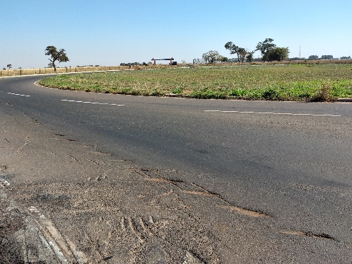
Intersecção | 5.2 | 5.6 | X |  |  | 400.00 | -20.113110° | -51.105125° | -20.113231° | -51.100745° | 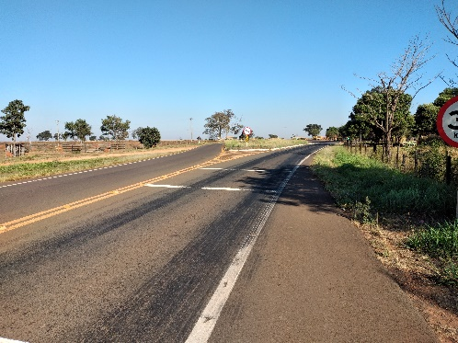
Intersecção | 7.2 | 7.6 | X |  |  | 400.00 | -20.107304° | -51.088158° | -20.104824° | -51.085067° | 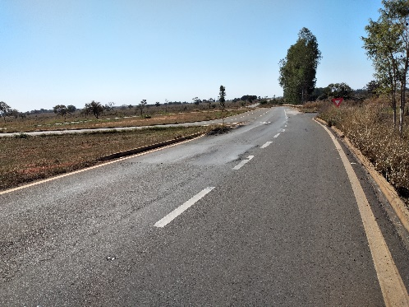
Intersecção | 11.6 | 12 | X |  |  | 400.00 | -20.095583° | -51.049950° | -20.095453° | -51.045761° | 